Sheet1
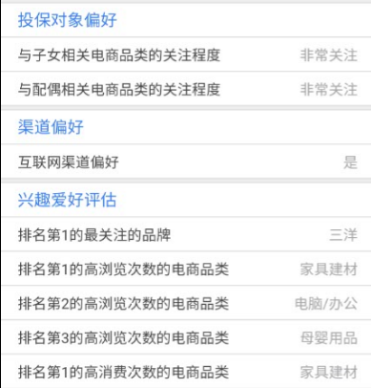
百融金服APP需求整理2017-04-25
功能点 | 需求分析 | 问题解决
登陆 | 1.管理员在【坐席设置】里绑定手机号码； |  | 不用
 | 2.坐席人员在APP上以手机号+短信验证码方式进行登录，账号权限跟PC端一致。 | 短信平台和短信模板由百融提供 | 要 pc接口
 | 3.嵌入软电话功能，拨打时隐藏在后台，坐席可以操作客户跟进记录的添加。 | 在通话结束后进行跟进记录的添加。
画像字段 | 一个客户有多个类别的画像，采用多个通用字段方式把每个类别的画像分类进行展示，当一个类别的画像没有内容时，则此类别字段内容为空。 采用接口方式查询画像数据：在每个项目下增加一个属性（贷款/保险/理财等），画像查询时把这个属性和手机号码/身份证号码一起通过画像数据方接口传过去，然后，接口根据这个属性和手机号码/身份证号码返回相应的画像信息；查询得到数据存放在历史画像记录，供坐席进行【历史画像查询】。（由百融提供现有的保险画像接口，接口增加属性区分） 历史画像记录保存查到的字段信息/数据批次（从【新的任务】以及【客户列表】处点击【画像查询】按钮，会带有这个字段信息）/席分机号以及查询时间，服务端需要以一张新表来保存历史画像记录，表字段就是前面提到的通用字段/数据批次/加上坐席号和查询时间，每一条历史画像记录以数据批次/坐席分机/查询时间进行区分；并且，历史画像保存有时间限制，N天（暂定7天，之后再调整）后删除。 | 我们需要一个PHP的调用demo？ 已经提供了。 历史画像记录增加一个字段，数据批次。 | pc
APP功能导航 | 1.底部导航条菜单：1.首页 2.我的任务 3.画像查询 4.已查得明细 5.统计数据； | 每个菜单的图标需要我们去设计。
 | 2.首页菜单展示：我的任务/画像查询/已查得明细/统计数据/我的预约/系统设置；
 | 3.我的任务菜单展示：新的任务/客户列表/预约明细；
 | 4.画像查询：四个查询字段分别为姓名/手机号/身份证号码/邮箱，查得后直接展示画像的详细信息；
 | 5.已查得明细：通过姓名/手机号/身份证号码/邮箱查询并查得画像的画像记录；
 | 6.统计数据：查询次数，查得次数，未查得次数，通时，通次，并可按时间区间筛选。
我的任务 | 1.新的任务（APP端）： （a）数据来自PC端里【我的任务】，APP端【新的任务】的手机号码后除了点击拨号按钮外，再加上一个【画像查询】按钮，直接一键查询，查询后的画像直接展示 （PC端【我的任务】的手机号码后也需要增加此按钮，查询后弹窗显示）； （b）APP端【新的任务】拨打电话时，可以弹出窗口添加呼叫结果/处理结果/跟进内容，保存后在客户列表生成客户信息，同时新的任务里该条数据变为已呼叫； （c）APP端【新的任务】里的数据可按已呼叫/未呼叫进行查询。
 | 2.客户列表（APP端）： （a）数据来自于PC端【客户列表】里，APP端【客户列表】的手机号码后除了点击拨号按钮外，再加上一个【画像查询】按钮，直接一键查询，查询后画像直接展示； （PC端【客户列表】的手机号码后也需要增加【画像查询】按钮，查询后弹窗显示） （b）APP端【客户列表】拨打电话时，可以弹出窗口添加呼叫结果/处理结果/跟进内容； （已添加的呼叫结果为未接通时，则呼叫结果可修改；接通时，呼叫结果不可修改） （c）APP端【客户列表】每条客户资料后，加上一个【历史画像查询】按钮，历史画像信息里增加一个【话术】按钮，点击可查看知识库里属于该项目的话术。 （PC端把【客户资料】操作项里的【查看】按钮改为【历史画像查询】按钮，查询后弹窗显示） （d）APP端【客户列表】可按呼叫结果和处理结果进行查询。 （e）APP端【客户列表】的号码隐藏/显示：根据项目设置的需要显示的处理结果类别进行显示。
 | 3.预约登记（APP端）： （a）数据来自于PC端【预约登记】里，到时间置顶并以颜色标记以提醒坐席； （b）点击预约记录后直接跳转到客户列表处，客户列表即显示预约号码的客户资料，跟APP端【客户列表】一样，拨打电话时，弹出窗口添加呼叫结果/处理结果/跟进内容（已添加的呼叫结果为未接通时，则呼叫结果可修改；接通时，呼叫结果不可修改）； | 提醒跟网络有关
画像查询 （PC端+APP端） | （1）查询方式： 以画像数据方提供的API接口进行查询。
 | （2）查询字段： 以姓名/手机号码/身份证号/邮箱四个字段选两个进行精确查询。
 | （3）查询反馈： 1.查询成功 2.查询失败 3.手机/身份证号码输入错误时需提示，由画像数据提供方提供的接口返回错误提示参数。 查询成功则直接展示画像信息。
 | （4）拨打号码： 查询成功后，画像信息里可以直接点击拨打手机号。
已查得明细 （PC端+APP端） | （1）从【新的任务】以及【客户列表】处点击【画像查询】按钮或者通过姓名/手机号/身份证号码/邮箱查询并查得画像的历史画像记录；
 | （2）历史画像记录数据不去重，每一条历史画像记录以数据批次/坐席分机号/查询时间进行区分； 并且，历史画像记录保存有时间限制，N天（暂定7天，之后再调整）后删除。 | 1.历史画像记录保存查到的字段信息和坐席分机号加查询时间。 2.画像更新后是覆盖原记录。
 | （3）每一条历史画像记录后加上一个【画像更新】按钮，点击可以查询最新画像，画像更新后覆盖原 记录。
 | （4）每一条历史画像记录后加上一个【预约】按钮，点击后弹出窗口添加预约信息，预约成功后信息在【我的预约】里显示，到时间置顶并以颜色标记以提醒坐席； |  | 不用
 | （5）历史画像记录可以按姓名/手机/年龄/地区等模糊查询，按数据批次和项目属性（贷款/理财/保险等）精确查询。
数据管理 | （1）分项目数据管理（PC端）： 即项目管理员可选择多个，目前是只能选择一个。
 | （2）统计数据（PC端+APP端）： 坐席名字，分机号，查询次数，查得次数，未查得次数，通时、通次，并可按项目成员和时间筛选。 | 查询次数：查了多少次画像加查询最新画像的次数，历史查询不算。 查得次数：画像查询成功加查询最新画像成功的次数。 未查得次数：画像查询未查得次数，不包含查询错误。 通时通次：使用系统拨打电话的通时通次。
二次开发 | （PC端）短信模板可绑定项目，弹屏时，根据项目的不同，坐席可选择自己项目绑定的短信模板进行发送。

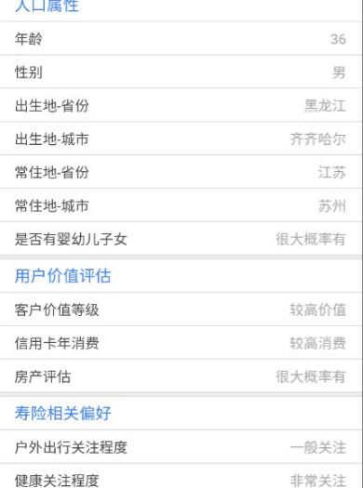

画像

